对账CNY
订单号 | 入住日期 | 离店日期 | 应收 |  |  |  | ,
999225252167323 | 2023-07-26 | 2023-07-30 | 100 | 100 | 3603011 | 0 | ,3603011 | #N/A | 补款单999225252167323

 |  |  | 100
 |  |  | CNY 100

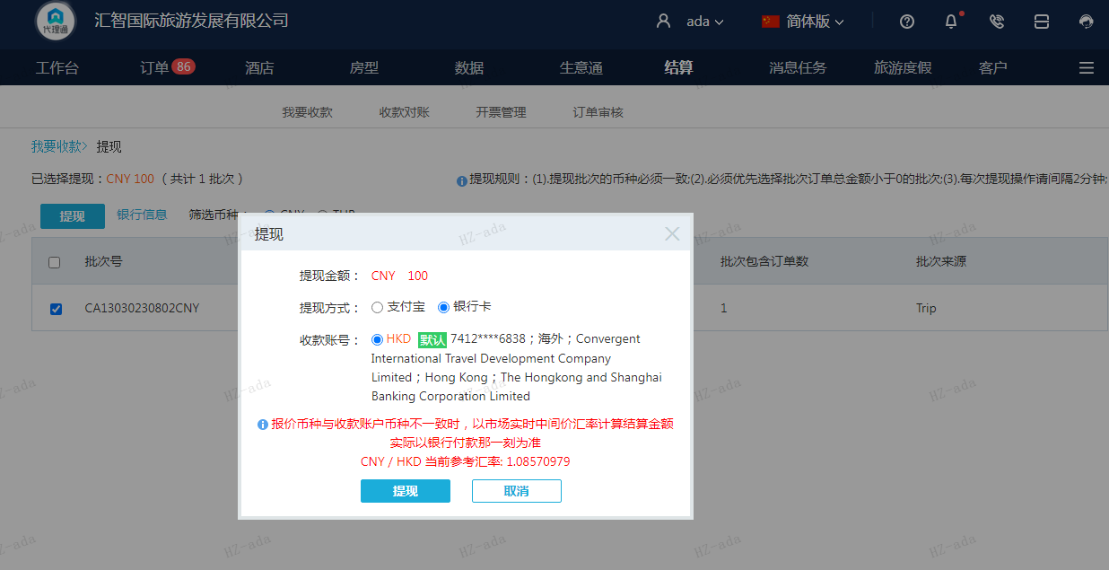

A230802112906911 | 100 | 108.57
CNY / HKD 当前参考汇率: 1.08570979
总计：100 CNY/ 108.57 HKD

